Trang_bìa
Posts and Telecommunications Institute of Technology |  |  |  |  |  | Thiết kế |  | Tài liệu phát triển |  | Tên hệ thống |  | Website quản lý đặt vé xe khách online |  |  |  | Người tạo |  | NT.Phụng | Ngày tạo |  | 28/09/2023
 |  |  |  |  |  |  |  |  |  |  |  |  |  |  |  | Người cập nhật |  |  | Ngày cập nhật
 |  |  |  |  |  |  |  |  |  | Màn hình (ID) |  | Register |  | Màn hình (Tên) |  | Màn hình đăng ký

 | WEBSITE QUẢN LÝ ĐẶT VÉ XE KHÁCH ONLINE Tài liệu phát triển hệ thống

 | Version 1.0

 |  |  |  |  |  |  |  |  | 1. Mục đích |  |  | 7. Giao diện màn hình
 |  |  |  |  |  |  |  |  | 2. Giới hạn hoạt động |  |  | 8. Danh sách hạng mục
 |  |  |  |  |  |  |  |  | 3. Giới hạn hệ thống |  |  | 9. Khái quát chức năng
 |  |  |  |  |  |  |  |  | 4. Chức năng liên quan |  |  | 10. Xử lý chi tiết
 |  |  |  |  |  |  |  |  | 5. Không bao gồm
 |  |  |  |  |  |  |  |  | 6. Sơ đồ

Posts and Telecommunications Institute of Technology |  |  |  |  |  | Thiết kế |  | Tài liệu phát triển |  | Tên hệ thống |  | Website quản lý đặt vé xe khách online |  |  |  | Người tạo |  | NT.Phụng | Ngày tạo |  | 28/09/2023
 |  |  |  |  |  |  |  |  |  |  |  |  |  |  |  | Người cập nhật |  |  | Ngày cập nhật
 |  |  |  |  |  |  |  |  |  | Màn hình (ID) |  | Register |  | Màn hình (Tên) |  | Màn hình đăng ký

 | Lịch sử chỉnh sửa

 | Ver |  | Ngày cập nhật |  | Nội dung cập nhật |  |  |  |  |  |  | Người cập nhật
 |  |  |  |  |  |  |  |  |  |  |  |  | Ngày duyệt |  | Người duyệt |  | Ngày duyệt |  |  | Người duyệt
 | 1 |  | 28/09/2023 |  | Tạo mới |  |  |  |  |  |  | NT.Phụng

Posts and Telecommunications Institute of Technology |  |  |  |  |  | Thiết kế |  | Tài liệu phát triển |  | Tên hệ thống |  | Website quản lý đặt vé xe khách online |  |  |  | Người tạo |  | NT.Phụng | Ngày tạo |  | 28/09/2023
 |  |  |  |  |  |  |  |  |  |  |  |  |  |  |  | Người cập nhật |  |  | Ngày cập nhật
 |  |  |  |  |  |  |  |  |  | Màn hình (ID) |  | Register |  | Màn hình (Tên) |  | Màn hình đăng ký

 | 1. Mục đích
 |  | - Dùng để người dùng đăng kí tài khoản
 |  | - Người sử dụng nhập họ tên, email, sđt, username, password, confirmpassword
 |  | - Sau khi nhấn nút đăng kí, trường hợp phát sinh lỗi thì hiển thị thông báo lỗi, ngược lại di chuyển đến màn hình đăng nhập

 | 2. Giới hạn hoạt động
 |  | Không có

 | 3. Giới hạn hệ thống
 |  | Không có

 | 4. Chức năng liên quan
 |  | Không có

 | 5. Không bao gồm
 |  | Không có

Posts and Telecommunications Institute of Technology |  |  |  |  |  | Thiết kế |  | Tài liệu phát triển |  | Tên hệ thống |  | Website quản lý đặt vé xe khách online |  |  |  | Người tạo |  | NT.Phụng | Ngày tạo |  | 28/09/2023
 |  |  |  |  |  |  |  |  |  |  |  |  |  |  |  | Người cập nhật |  |  | Ngày cập nhật
 |  |  |  |  |  |  |  |  |  | Màn hình (ID) |  | Register |  | Màn hình (Tên) |  | Màn hình đăng ký

Màn hình Register
 | 6. Sơ đồ

Khởi động
hệ thống

màn hình đăng nhập

User
UserRole

 | Table

 |  |  | № | Tên |  |  |  |  |  | I/O | Ghi chú
 |  |  | 1 | User |  |  | Table quản lý user |  |  | O
 |  |  | 2 | UserRole |  |  | Table quản lý role của user |  |  | O
 |  |  | 4
 |  |  | 5
 |  |  | 6
 |  |  | 7
 |  |  | 8
 |  |  | 9
 |  |  | 10

Thiết_kế
Posts and Telecommunications Institute of Technology |  |  |  |  |  |  | Thiết kế |  |  |  | Tài liệu phát triển |  |  |  | Tên hệ thống |  |  |  | Website quản lý đặt vé xe khách online |  |  |  |  | Người tạo | NT.Phụng | Ngày tạo | 28/09/2023
 |  |  |  |  |  |  |  |  |  |  |  |  |  |  |  |  |  |  |  |  |  |  |  | Người cập nhật |  | Ngày cập nhật
 |  |  |  |  |  |  |  |  |  |  |  |  |  |  | Màn hình (ID) |  |  |  | Register |  | Màn hình (Tên) |  |  | Màn hình đăng ký

 | 7. Giao diện màn hình

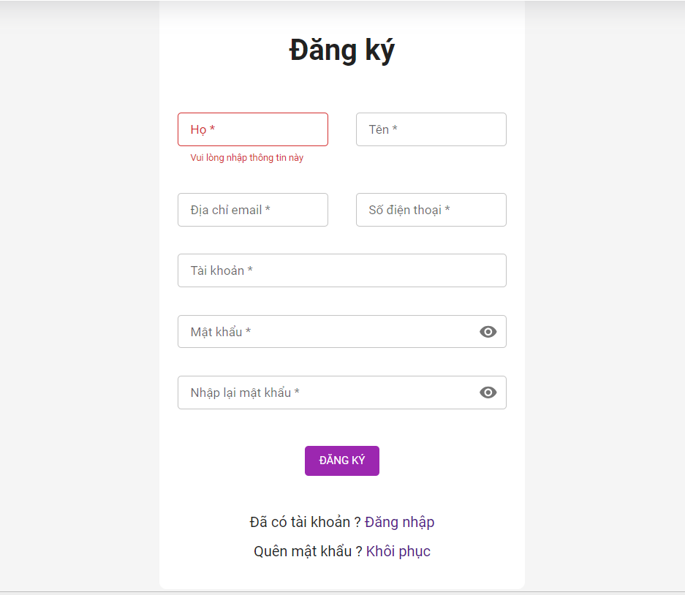

Posts and Telecommunications Institute of Technology |  |  |  |  |  |  | Thiết kế |  |  |  | Tài liệu phát triển |  |  |  | Tên hệ thống |  |  |  | Website quản lý đặt vé xe khách online |  |  |  |  | Người tạo | NT.Phụng | Ngày tạo | 28/09/2023
 |  |  |  |  |  |  |  |  |  |  |  |  |  |  |  |  |  |  |  |  |  |  |  | Người cập nhật |  | Ngày cập nhật
 |  |  |  |  |  |  |  |  |  |  |  |  |  |  | Màn hình (ID) |  |  |  | Register |  | Màn hình (Tên) |  |  | Màn hình đăng ký

 | 8. Danh sách hạng mục

 |  | [Vùng nhập]
 |  | № | Tên hạng mục |  |  |  | Loại dữ liệu |  | Độ dài |  |  | Bắt buộc |  | I/O | Control |  |  | Format |  | Ghi chú
 |  | 1 | Họ |  |  |  | Chuỗi chữ |  |  | 50 |  |  | Y | In | TextView
 |  | 2 | Tên |  |  |  | Chuỗi chữ |  |  | 10 |  |  | Y | In | TextView
 |  | 3 | Email |  |  |  | Chuỗi chữ |  |  | 50 |  |  | Y | In | TextView
 |  | 4 | Số điện thoại |  |  |  | Chuỗi chữ |  |  | 11 |  |  | Y | In | TextView
 |  | 5 | Tài khoản |  |  |  | Chuỗi chữ |  |  | 50 |  |  | Y | In | TextView
 |  | 6 | Mật khẩu |  |  |  | Chuỗi chữ |  |  | 100 |  |  | Y | In | TextView |  |  | Password |  | Hiển thị ******
 |  | 7 | Xác nhận mật khẩu |  |  |  | Chuỗi chữ |  |  | 100 |  |  | Y | In | TextView |  |  | Password |  | Hiển thị ******

 |  | [Vùng nút]
 |  | № | Tên hạng mục |  |  |  |  |  | Control |  |  |  |  |  |  | Ghi chú
 |  | 1 | Đăng ký |  |  |  |  |  | Button
 |  | 2 | Đăng nhập |  |  |  |  |  | TextView
 |  | 3 | Quên mật khẩu |  |  |  |  |  | TextView

Posts and Telecommunications Institute of Technology |  |  |  |  |  |  | Thiết kế |  |  |  | Tài liệu phát triển |  |  |  | Tên hệ thống |  |  |  | Website quản lý đặt vé xe khách online |  |  |  |  | Người tạo | NT.Phụng | Ngày tạo | 28/09/2023
 |  |  |  |  |  |  |  |  |  |  |  |  |  |  |  |  |  |  |  |  |  |  |  | Người cập nhật |  | Ngày cập nhật
 |  |  |  |  |  |  |  |  |  |  |  |  |  |  | Màn hình (ID) |  |  |  | Register |  | Màn hình (Tên) |  |  | Màn hình đăng ký

 | 9. Khái quát chức năng
 |  | (1) Hiển thị ban đầu
 |  |  | 1. Hiển thị màn hình ở trạng thái ban đầu

 |  | (2) Xử lý đăng kí
 |  |  | 1. Nhấn nút Đăng ký thì thực hiện xử lý đăng kí
 |  |  | 2. Đăng kí thành công thì di chuyển sang màn hình đăng nhập,
 |  |  | trường hợp phát sinh lỗi thì hiển thị nội dung lỗi, không thực hiện di chuyển màn hình

 |  | (3) Xử lý chuyển sang màn hình đăng nhập

 |  | (4) Xử lý chuyển sang màn hình quên mật khẩu

Posts and Telecommunications Institute of Technology |  |  |  |  |  |  | Thiết kế |  |  |  | Tài liệu phát triển |  |  |  | Tên hệ thống |  |  |  | Website quản lý đặt vé xe khách online |  |  |  |  | Người tạo | NT.Phụng | Ngày tạo | 28/09/2023
 |  |  |  |  |  |  |  |  |  |  |  |  |  |  |  |  |  |  |  |  |  |  |  | Người cập nhật |  | Ngày cập nhật
 |  |  |  |  |  |  |  |  |  |  |  |  |  |  | Màn hình (ID) |  |  |  | Register |  | Màn hình (Tên) |  |  | Màn hình đăng ký

 | 10. Xử lý chi tiết
 |  | (1) Hiển thị ban đầu
 |  |  | 1. Thực hiện khởi tạo màn hình ban đầu

 |  |  |  | [Vùng nhập]
 |  |  |  | № | Tên hạng mục |  |  |  | Nội dung hiển thị |  |  |  |  |  |  |  |  |  |  | Giá trị |  |  | Sử dụng |  | Ghi chú
 |  |  |  | 1 | Họ |  |  |  | Họ |  |  |  |  |  |  |  |  |  |  | [vùng nhập].firstName |  |  | Có thể
 |  |  |  | 2 | Tên |  |  |  | Tên |  |  |  |  |  |  |  |  |  |  | [vùng nhập].lastName |  |  | Có thể
 |  |  |  | 3 | Email |  |  |  | Email |  |  |  |  |  |  |  |  |  |  | [vùng nhập].email |  |  | Có thể
 |  |  |  | 4 | Số điện thoại |  |  |  | Số điện thoại |  |  |  |  |  |  |  |  |  |  | [vùng nhập].phone |  |  | Có thể
 |  |  |  | 5 | Tài khoản |  |  |  | Tài khoản |  |  |  |  |  |  |  |  |  |  | [vùng nhập].username |  |  | Có thể
 |  |  |  | 6 | Mật khẩu |  |  |  | Mật khẩu |  |  |  |  |  |  |  |  |  |  | [vùng nhập].password |  |  | Có thể
 |  |  |  | 7 | Xác nhận mật khẩu |  |  |  | Nhập lại mật khẩu |  |  |  |  |  |  |  |  |  |  | [vùng nhập].confirmPassword |  |  | Có thể

 |  |  |  | [Vùng nút]
 |  |  |  | № | Tên hạng mục |  |  |  | Nội dung hiển thị |  |  |  |  |  |  |  |  |  |  | Giá trị |  |  | Sử dụng |  | Ghi chú
 |  |  |  | 1 | Đăng ký |  |  |  | Đăng ký |  |  |  |  |  |  |  |  |  |  |  |  |  | Có thể
 |  |  |  | 2 | Đăng nhập |  |  |  | Đăng nhập |  |  |  |  |  |  |  |  |  |  |  |  |  | Có thể
 |  |  |  | 3 | Quên mật khẩu |  |  |  | Khôi phục |  |  |  |  |  |  |  |  |  |  |  |  |  | Có thể

 |  | (2) Xử lý đăng ký
 |  |  | 1. Nhấn nút button Đăng ký để thực hiện xử lý
 |  |  | 2. Xử lý check
 |  |  |  | a. Check hạng mục
 |  |  |  | № | Tên hạng mục |  |  |  | Nội dung check |  |  |  |  |  |  |  |  |  |  |  |  | Message
 |  |  |  | 1 | Họ |  |  |  | Trường hợp chưa nhập, báo lỗi |  |  |  |  |  |  |  |  |  |  |  |  | messages.common.required
 |  |  |  | 2 | Tên |  |  |  | Trường hợp chưa nhập, báo lỗi |  |  |  |  |  |  |  |  |  |  |  |  | messages.common.required
 |  |  |  | 3 | Email |  |  |  | Trường hợp chưa nhập, báo lỗi |  |  |  |  |  |  |  |  |  |  |  |  | messages.common.required
 |  |  |  | 4 | Email |  |  |  | Trường hợp email đã được sử dụng |  |  |  |  |  |  |  |  |  |  |  |  | messages.email.isReady
 |  |  |  | 5 | Số điện thoại |  |  |  | Trường hợp chưa nhập, báo lỗi |  |  |  |  |  |  |  |  |  |  |  |  | messages.common.required
 |  |  |  | 6 | Số điện thoại |  |  |  | Trường hợp số điện thoại đã được sử dụng |  |  |  |  |  |  |  |  |  |  |  |  | messages.phone.isReady
 |  |  |  | 7 | Tài khoản |  |  |  | Trường hợp chưa nhập, báo lỗi |  |  |  |  |  |  |  |  |  |  |  |  | messages.common.required
 |  |  |  | 8 | Mật khẩu |  |  |  | Trường hợp chưa nhập, báo lỗi |  |  |  |  |  |  |  |  |  |  |  |  | messages.common.required
 |  |  |  | 9 | Xác nhận mật khẩu |  |  |  | Trường hợp chưa nhập, báo lỗi |  |  |  |  |  |  |  |  |  |  |  |  | messages.common.required
 |  |  |  | 10 | Email |  |  |  | Trường hợp email sai định dạng (example@gmail.com) |  |  |  |  |  |  |  |  |  |  |  |  | messages.email.invaild
 |  |  |  | 11 | Tài khoản |  |  |  | Trường hợp tài khoản đã tồn tại trong hệ thống |  |  |  |  |  |  |  |  |  |  |  |  | messages.username.isReady
 |  |  |  | 12 | Xác nhận mật khẩu |  |  |  | Trường hợp không khớp với mật khẩu |  |  |  |  |  |  |  |  |  |  |  |  | messages.password.notMatched

 |  | 3. Xử lý đăng nhập
 |  |  |  | Đối tượng |  |  |  |  |  | Truy xuất
 |  |  | User |  |  |  |  | firstname |  |  |  |  |  |  |  | ＝ | [Vùng nhập].firstName
 |  |  |  |  |  |  |  | lastname |  |  |  |  |  |  |  | ＝ | [Vùng nhập].lastName
 |  |  |  |  |  |  |  | email |  |  |  |  |  |  |  | ＝ | [vùng nhập].email
 |  |  |  |  |  |  |  | phone |  |  |  |  |  |  |  | ＝ | [vùng nhập].phone
 |  |  |  |  |  |  |  | username |  |  |  |  |  |  |  | ＝ | [vùng nhập].username
 |  |  |  |  |  |  |  | password |  |  |  |  |  |  |  | ＝ | [vùng nhập].password

 |  |  |  | Thông báo |  | Trường hợp |  |  |  |  |  |  |  |  |  |  |  |  |  |  |  | Message Code
 |  |  |  |  | SUCCESS | Đăng kí thành công |  |  |  |  |  |  |  |  |  |  |  |  |  |  |  | messages.signup.signupSuccess
 |  |  |  | FAIL |  | Đăng ký thất bại |  |  |  |  |  |  |  |  |  |  |  |  |  |  |  | error.response?.data?.message

 |  |  | Nhấn vào textview "đăng nhập" để trở lại màn hình đăng nhập

 |  |  | Nhấn vào textview "khôi phục" đến màn hình quên mật khẩu

 |  |  | (3) Xử lý quên mật khẩu

